5)Tシャツ・タオル協賛
ラグフェスin滋賀2026 協賛申込書

0 |  |  |  |  | 協賛金合計 |  |  | ＝ | ¥0

締切日 | 2026-04-21 |  |  |  | ※協賛金は参加費と一緒にご請求させて頂きます。

Tシャツ半袖 |  |  |  | サイズ | 150 | SS | S | M | L | LL | 3L | 4L
申込サイズ | 枚数 |  |  | 着丈 | 59 | 62 | 65 | 68 | 71 | 74 | 77 | 80
150 |  | 枚 |  | 身幅 | 42 | 44 | 47 | 50 | 53 | 56 | 60 | 64
SS |  | 枚 |  | 肩幅 | 40 | 42 | 44 | 46 | 48 | 50 | 53 | 56
S |  | 枚 |  | 袖丈 | 18 | 19 | 20 | 21 | 22 | 23 | 25 | 26
M |  | 枚 |  | 寸法の測り方 | ・着丈：衿のリブの付け位置〜裾まで ・身幅：左右の脇から1cm下がった幅 ・肩幅：左右の肩の付け根〜付け根まで ・袖丈：肩の付け根〜袖先まで
L |  | 枚
LL |  | 枚
3L |  | 枚
4L |  | 枚
合計 | 0 | 枚 |  | ●協賛Tシャツ：振込先
 | 1枚 2,500円 |  |  | 三井住友銀行 阪急曽根支店 普通口座 3782829
小計＝ | ¥0 |  |  | エーテック有限会社

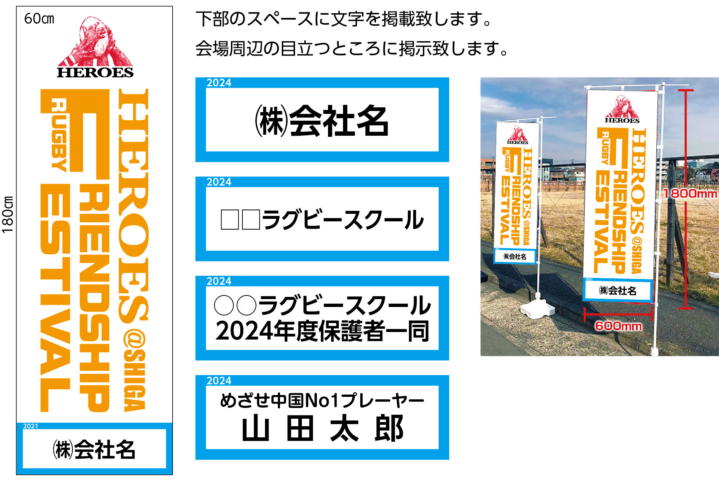
協賛のぼり旗 |  |  | ※企業・団体からのお申し込みの場合は、個別にご連絡お願い致します。
表記名 | 口数
 |  | 口
 |  | 口
 |  | 口
 |  | 口
合 計 | 0 | 口
 | 1本 10,000円
小計＝ | ¥0

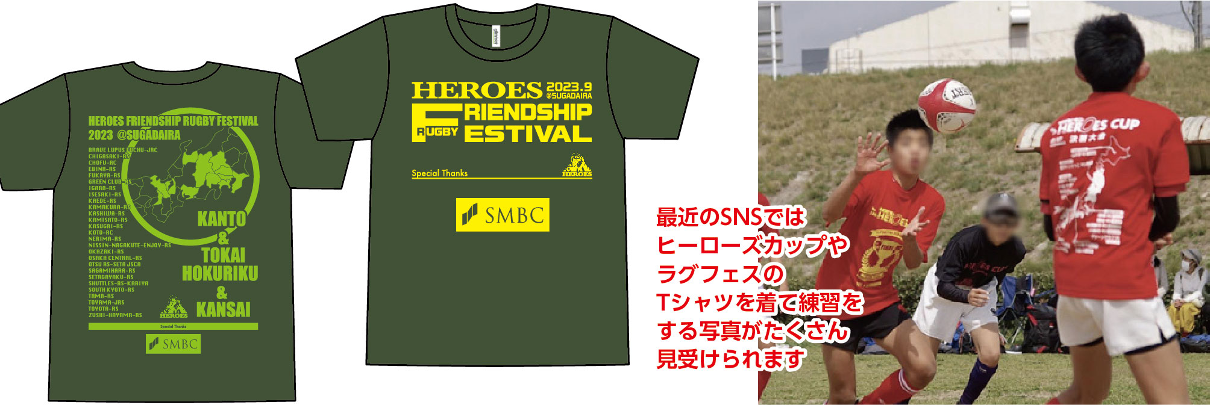
Tシャツスポンサー |  |  | ※企業・団体からのお申し込みの場合は、個別にご連絡お願い致します。
表記名 | 口数
 |  | 口
 |  | 口
合 計 | 0 | 口
 | 前面・背面 30,000円
小計＝ | ¥0

 |  |  |  | ●協賛のぼり旗・Tシャツスポンサー：振込先
 |  |  |  | 三菱UFJ銀行 三宮支店 普通口座 1168740
 |  |  |  | トクヒ）ヒーローズ

